入力票※ここに入力してください
出品申込書（持込・団体用） |  |  |  | 【学校・団体名：学校名又は団体名を入力してください。／ご担当者様：担当者の方の名前を入力してください。】
※記入前に必ずお読みください。
□黄色い欄は必ず記入してください。
□上部灰色に塗りつぶされた行については，入力例となりますので，参考にしてください。また，別シート「入力票（入力例）」に詳細な入力例が記載されておりますので，参考にしてください。
□外字がある場合は，一番右の欄に「備考」を設けていますので，そちらに入力してください。
□10名以上の出品の場合は，恐れ入りますが，10名ごとにデータを作成してください。
□出品申込書の入力後，作品票（緑色のタブ）に転記されていますので，作品の題名が決定した後，印刷していただき，作品に貼り付けてください。

作品数 | 種目 | 学校名 | 学年 | 名前 | 名前ふりがな | 郵便番号 | ※団体の住所 （広島県から番地まで） | 日中の連絡先 | 作品の題名 | 題名ふりがな | 作品持込み希望日時 |  |  | 備考 ※外字等により，文字が反映されない場合はこの欄に記入してください。
 |  |  |  |  |  |  |  |  |  |  | 第１希望 | 第２希望 | 第３希望
記入例 | 絵画 | 文化芸術小学校 | 4年 | 県庁 花子 | けんちょう はなこ | 730-8511 | 広島県広島市中区基町10-52 | 082-228-2111 | きれいな花 | きれいなはな | １０月６日（金）１３時～１４時 | １０月６日（金）１５時～１６時 | １０月７日（土）１０時～１１時 | 氏名の花子の花 草冠の真ん中が空く
記入例 | デザイン | 文化芸術特別支援学校 | 中学部1 | 広島 一郎 | ひろしま いちろう |  |  |  | 青い空 | あおいそら |  |  |  | ―
1
住所及び連絡先は，１行目（赤い枠）のみ入力してください。
灰色の部分は入力しないでください。
2 |  |  |  |  |  | 730-8511 | 広島県広島市中区基町10-52 | 082-228-2111
3
4
5
6
7
8
9
10

入力票（入力例）
出品申込書（持込・団体用）入力例 |  |  |  |  | 【学校・団体名：広島市立文化芸術中学校／ご担当者様：文化 太郎】
※記入前に必ずお読みください。
□黄色い欄は必ず記入してください。
□上部灰色に塗りつぶされた行については，入力例となりますので，参考にしてください。また，別シート「入力票（入力例）」に詳細な入力例が記載されておりますので，参考にしてください。
□外字がある場合は，一番右の欄に「備考」を設けていますので，そちらに入力してください。
□10名以上の出品の場合は，恐れ入りますが，10名ごとにデータを作成してください。
□出品申込書の入力後，作品票（緑色のシート）に転記されていますので，作品の題名が決定した後，印刷していただき，作品に貼り付けてください。
作品数 | 種目 | 学校名 | 学年 | 名前 | 名前ふりがな | 郵便番号 | ※団体の住所 （広島県から番地まで） | 日中の連絡先 | 作品の題名 | 題名ふりがな | 作品持込み希望日時 |  |  | 備考 ※外字等により，文字が反映されない場合はこの欄に記入してください。
住所は，１行目（赤い枠）のみ入力してください。
灰色の部分は入力しないでください。
 |  |  |  |  |  |  |  |  |  |  | 第１希望 | 第２希望 | 第３希望
搬入受付時間は，１行目（赤い枠）のみ入力してください。
灰色の部分は入力しないでください。
記入例 | 絵画 | 文化芸術小学校 | 4 | 県庁 花子 | けんちょう はなこ | 730-8511 | 広島県広島市中区基町10-52 | 082-228-2111 | きれいな花 | きれいなはな | １３日（金）１５時～１６時 | １３日（金）１７時～１８時 | １３日（金）１５時～１６時 | 氏名の花子の花 草冠の真ん中が空く
記入例 | デザイン | 文化芸術特別支援学校 | 中学部1 | 広島 一郎 | ひろしま いちろう |  |  |  | 青い空 | あおいそら |  |  |  | ―
1 | 工芸（工作） | 文化芸術中学校 | 2 | 文化 太郎 | ぶんか たろう | 730-8511 | 広島県広島市中区基町10-52 | 082-513-2722 | 白い雲 | しろいくも | １３日（金）１４時～１５時 | １３日（金）１８時～１９時
広島県から入力してください。
2
3
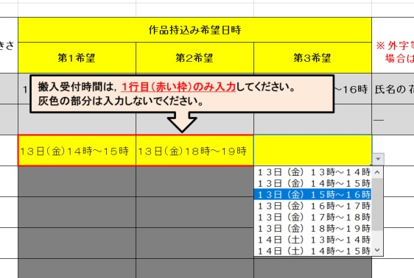
4
5
6
セルの右下に逆三画▼が表示されますので，▼をクリックして，表示される時間帯から選択してください。
7
8
9
10

 |  |  |  |  |  |  | 広島市立文化芸術中学校

